Sheet1
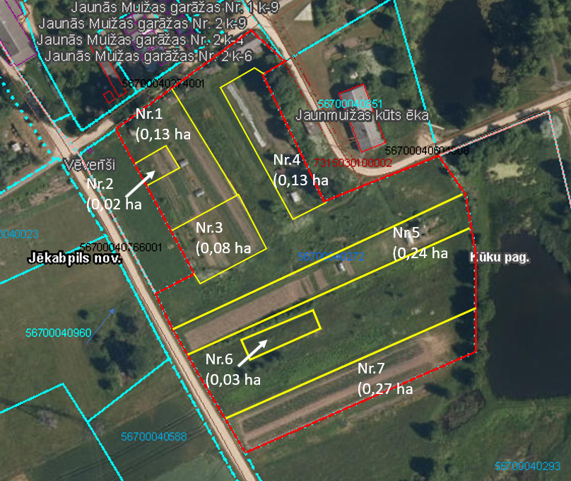
Neapbūvētās zemes noma
Kadastra apzīmējums | Nosaukums, pagasts | Kopējā z.v. platība, ha | Nomas platība, ha | Lietošanas mērķis | Nomas maksa bez PVN gadā (EUR) | Sludinājuma ievietošanas mājaslapā uz 5 dd, datums | Pieteikšanās termiņš ****
56940080277 | Mazdārziņi, Variešu pag. | 5.9 | 0,1635 (Nr.8) | personisko palīgsaimniecību vajadzībām* vai lauksaimniecības vajadzībām** | *** | 18.09.2023. | 25.09.2023.
56940080278 | Dārziņi, Variešu pag. | 4.98 | 0,1897 (Nr.14) | personisko palīgsaimniecību vajadzībām* vai lauksaimniecības vajadzībām** | *** | 18.09.2023. | 25.09.2023.
56700040272 | Palīgsaimniecības Jaunā muižā Nr.1,2, Kūku pag. | 2.22 | 0,13 (Nr.1) | personisko palīgsaimniecību vajadzībām* vai lauksaimniecības vajadzībām** | *** | 18.09.2023. | 25.09.2023.
56700040272 | Palīgsaimniecības Jaunā muižā Nr.1,2, Kūku pag. | 2.22 | 0,02 (Nr.2) | personisko palīgsaimniecību vajadzībām* vai lauksaimniecības vajadzībām** | *** | 18.09.2023. | 25.09.2023.
56700040272 | Palīgsaimniecības Jaunā muižā Nr.1,2, Kūku pag. | 2.22 | 0,08 (Nr.3) | personisko palīgsaimniecību vajadzībām* vai lauksaimniecības vajadzībām** | *** | 18.09.2023. | 25.09.2023.
56700040272 | Palīgsaimniecības Jaunā muižā Nr.1,2, Kūku pag. | 2.22 | 0,13 (Nr.4) | personisko palīgsaimniecību vajadzībām* vai lauksaimniecības vajadzībām** | *** | 18.09.2023. | 25.09.2023.
56700040272 | Palīgsaimniecības Jaunā muižā Nr.1,2, Kūku pag. | 2.22 | 0,24 (Nr.5) | personisko palīgsaimniecību vajadzībām* vai lauksaimniecības vajadzībām** | *** | 18.09.2023. | 25.09.2023.
56700040272 | Palīgsaimniecības Jaunā muižā Nr.1,2, Kūku pag. | 2.22 | 0,03 (Nr.6) | personisko palīgsaimniecību vajadzībām* vai lauksaimniecības vajadzībām** | *** | 18.09.2023. | 25.09.2023.
56700040272 | Palīgsaimniecības Jaunā muižā Nr.1,2, Kūku pag. | 2.22 | 0,27 (Nr.7) | personisko palīgsaimniecību vajadzībām* vai lauksaimniecības vajadzībām** | *** | 18.09.2023. | 25.09.2023.

*Saskaņā ar Jēkabpils novada domes 28.04.2022. noteikumiem “Neapbūvēta zemesgabala nomas tiesību piešķiršanas kārtība Jēkabpils novada pašvaldībā”
**Saskaņā Ministru kabineta 2018.gada 19.jūnija noteikumu Nr.350 „Publiskas personas zemes nomas un apbūves tiesības noteikumi”
*** Nomas maksa atkarīga no zemesgabala izmantošanas veida
****Ja pretendentu pieteikšanās termiņā, kas nav īsāks par piecām darbdienām, piesakās vairāki pretendenti, neapbūvēta zemesgabala nomnieku noskaidro rakstiskā vai mutiskā izsolē. Pieteikumus, kas iesniegti pēc norādītā termiņa, neizskata.

